TOP AD
HOME AD / Texttemplate

Die TOP AD Section besteht aus dem Bühnenbild, einer Headline, einer Subline und dem Link,
der entweder auf die Kampagnenseite zeigt (falls ausgewählt), auf die Händlerseite oder den Markptplatz

Inhalte TOP AD (LOGO IM BILD MUSS INTEGRIERT SEIN) |  |  |  |  |  |  | ZU DEN KONTAKTANGABEN

Sprache | Ad | Headline | Max. 80 Zeichen | Subline | Max. 30 Zeichen | Verlinkung: Bitte URL eintragen
DE | 1 |  | 0 |  | 0
FR | 1 |  | 0 |  | 0
IT | 1 |  | 0 |  | 0

Vorschau TOP AD

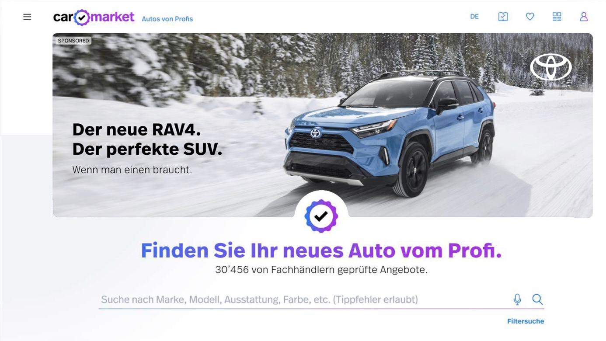

TOP AD - Bildformat
- Format Desktop 50:17
- Format Mobile 4:3
TOP AD - Schriftfarbe
- Wählbar: Schwarz od. Weiss

Section TOP AD

Headline

Subline

